data_frame_prueba2
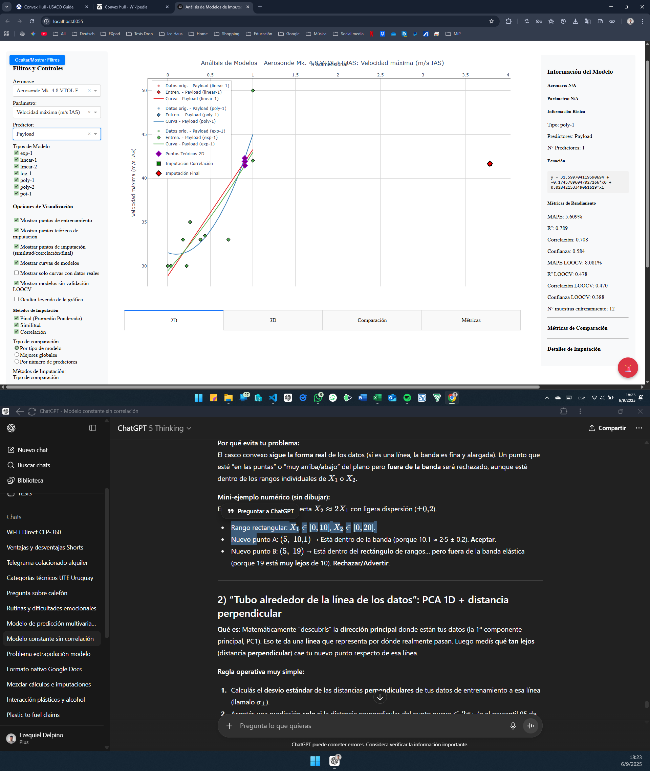
...
Propulsión vertical | Cantidad de motores propulsión vertical | Cantidad de motores propulsión horizontal | Misión | Clase
5 | 0 | 1 | 1 | 1
1 | 4 | 1 | 1 | 1
5 | 0 | 1 | 1 | 1
1 | 4 | 1 | 1 | 1
5 | 0 | 1 | 1 | 1
1 | 4 | 1 | 1 | 1
1 | 4 | 1 | 1 | 1
5 | 0 | 1 | 1 | 1
5 | 0 | 1 | 1 | 1
5 | 0 | 1 | 1 | 1
Tendriamos que hacer un campo que muestre en cada columna cuantos datos tengo de cada familia en ese parametro, entonces así podemos determinar si tenemos una cantidad minima de datos para empezar a sacar correlaciones, la idea es apuntar a un minimo para entrenar modelos exp, potencia, linear-1 y log, o sea tener como minimo por familia unos 5 datos unicos no repetidos.
Arreglar problema de colinealidad o de falta de rango, problemas de modelos lineales de 2 predictores ejemplo "Velocidad de perdida (KCAS)"; "Aerosonde Mk. 4.8 VTOL FTUAS" donde el plano esta definido en base a una recta, practicamente haciendo que el volumen de entrenamiento sea extremadamente bajo respecto al rango de los valores. esta misma logica de chequeo se debe aplicar a modelos polinomicos tambien de 2 predictores.
datos que se pueden obtener a partir de otros datos
peso vacio=MTOW - Payload
Autonomia tiempo = alcance / velocidad crucero
velocidad crucero =alcance / autonomia
alcance =tiempo * velocidad crucero (velocidad a la que sea realiza el crucero en tas correccion por altura a la que se realiza el crucero, suponer un estnadar si no hay)
area del ala = cuerda * envergadura
5 | 0 | 1 | 1 | 1
5 | 0 | 1 | 1 | 1
5 | 0 | 1 | 1 | 1
1 | 4 | 1 | 1 | 1
5 | 0 | 1 | 1 | 1
5 | 0 | 1 | 1 | 1
5 | 0 | 1 | 1 | 1
1 | 4 | 1 | 1 | 1
1 | 4 | 1 | 1 | 1
1 | 4 | 1 | 1 | 1
1 | 4 | 1 | 1 | 2
1 | 4 | 1 | 1 | 2
1 | 4 | 1 | 1 | 3
1 | 4 | 1 | 1 | 3
1 | 4 | 1 | 1 | 3
1 | 4 | 1 | 1 | 3
1 | 4 | 1 | 1 | 3
1 | 4 | 1 | 1 | 3
5 | 0 | 1 | 1 | 3
1 | 4 | 1 | 1 | 3
5 | 0 | 1 | 1 | 3
1 | 4 | 1 | 1 | 3
1 | 8 | 1 | 1 | 3
1 | 4 | 1 | 1 | 3
1 | 4 | 1 | 1 | 3
1 | 4 | 1 | 1 | 3
1 | 4 | 1 | 1 | 3
4 | 4 | 4 | 5 | 3
4 | 4 | 4 | 5 | 3
1 | 4 | 1 | 1 | 3
1 | 4 | 1 | 1 | 3
1 | 4 | 1 | 1 | 3
1 | 4 | 1 | 1 | 3
1 | 4 | 1 | 1 | 3
...

